タイトル画面
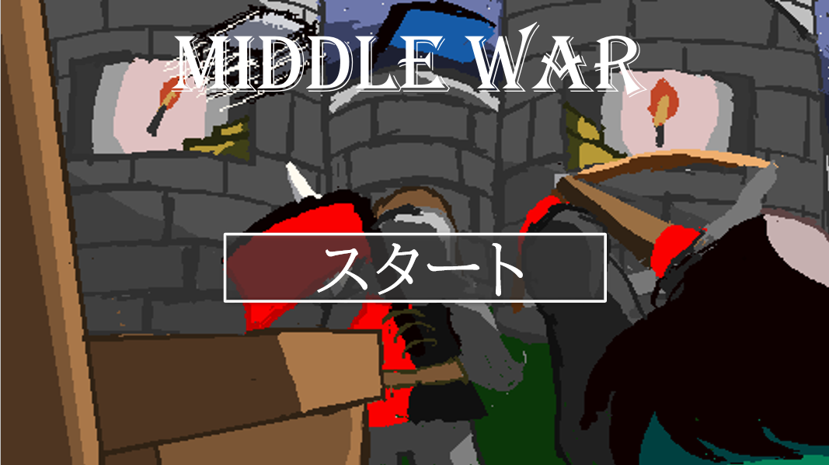
タイトル名をフェードインで表示
MIDDLE WAR
タイトル画面を開くと最初は表示されてないがフェードインで表示される

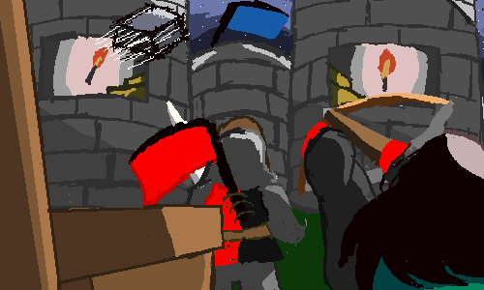

スタートボタンも同様にフェードインで現れる
このボタンを押すと名前入力画面のシーンに移動する

フェードイン

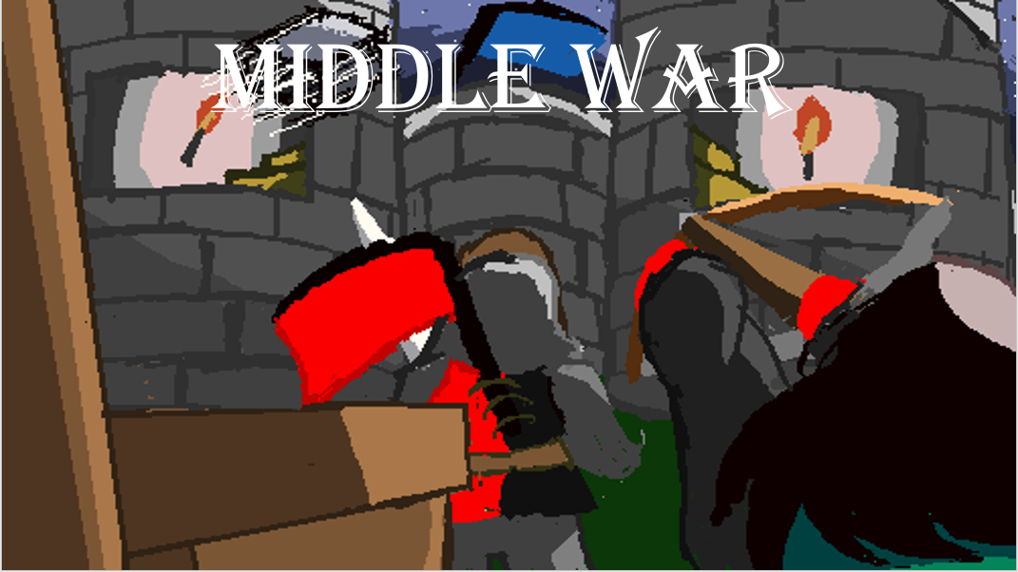

フェードイン

名前入力画面
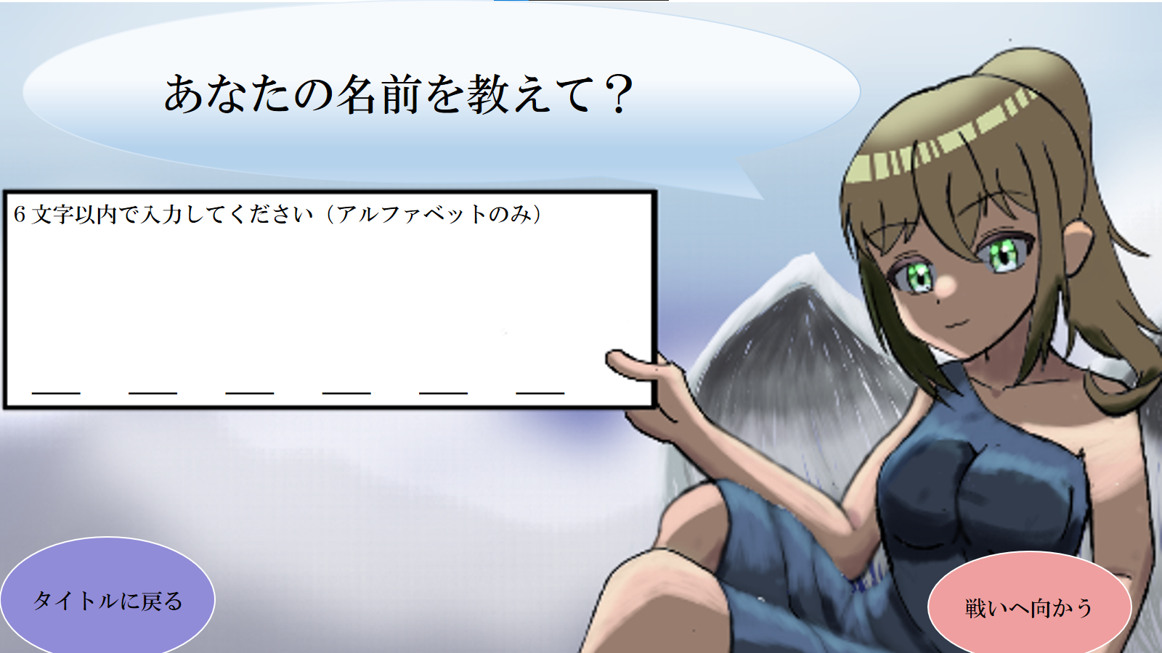
吹き出しで女神さまにしゃべらせているようにする。

ボタンが押したときに効果音を鳴らす

名前を入力できるようにする
ちゃんと”アルファベットのみ”の表記をする
＿の部分に入力した名前を一文字ずつ表示させる

このボタンを押したらタイトルのシーンに戻る
このボタンを押したらシーン移動をする
名前を一文字も入力していなかったらこのボタンを押すことはできない（下にイメージ）

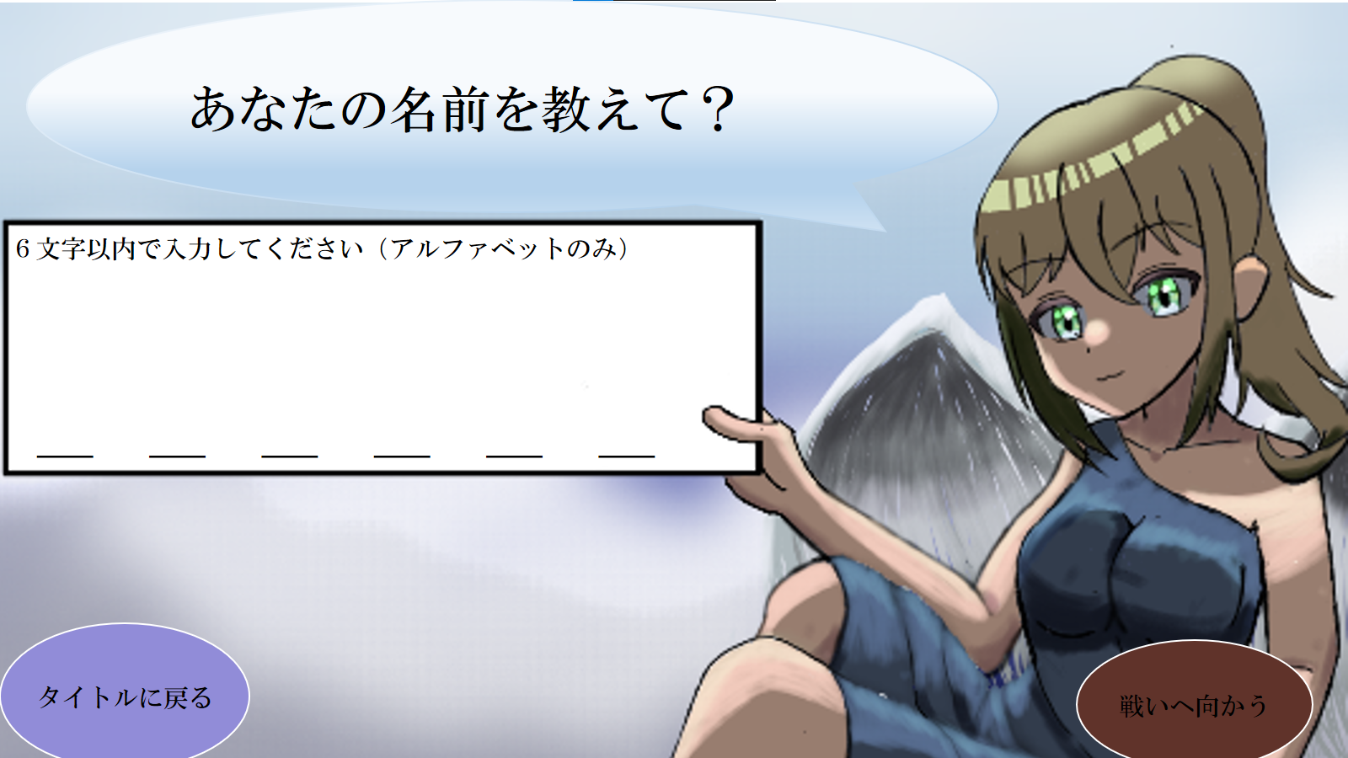


名前を入力

名前を入力したのでボタンが押せるようになった
押せるようになったのでボタンの色を明るくする
名前を入力していないのでボタンを押すことができない
ボタンが押せないのでボタンの色を暗くする
ボタンが押せない時のサウンドをつける

